股價預估
 | 累計營收 | 去年累計營收 | 累積YOY
2026-07-01 | 2,872,064,256 | 2,096,211,200 | +37.0%
2026-06-01 | 2,404,483,584 | 1,773,045,504 | +35.6%
2026-05-01 | 1,961,803,776 | 1,509,336,576 | +30.0%
2026-04-01 | 1,544,829,056 | 1,188,820,992 | +29.9%
2026-03-01 | 1,134,103,040 | 839,253,632 | +35.1%
2026-02-01 | 718,911,680 | 553,296,768 | +29.9%
2026-01-01 | 401,255,104 | 293,288,000 | +36.8%
2025-12-01 | 3,809,053,952 | 2,894,308,096 | +31.6%
2025-11-01 | 3,474,051,072 | 2,616,144,896 | +32.8%
2025-10-01 | 3,130,437,120 | 2,340,086,016 | +33.8%
2025-09-01 | 2,762,963,968 | 2,025,847,040 | +36.4%
2025-08-01 | 2,431,983,104 | 1,773,974,016 | +37.1%
2025-07-01 | 2,096,210,944 | 1,523,106,944 | +37.6%
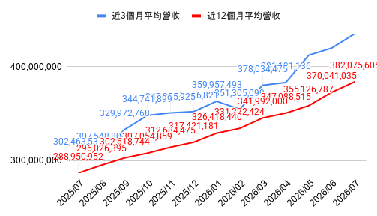
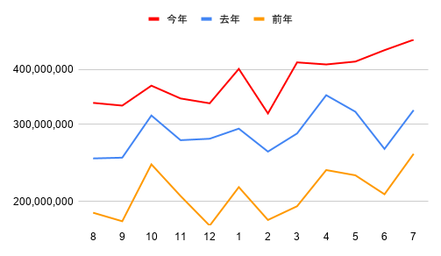
 | 營收 | 去年營收 | YOY
2026-07-01 | 467,580,544 | 323,165,696 | +44.7%
2026-06-01 | 442,679,968 | 263,708,976 | +67.9%
2026-05-01 | 416,975,168 | 320,515,936 | +30.1%
2026-04-01 | 410,725,088 | 349,566,912 | +17.5%
2026-03-01 | 415,191,712 | 285,956,800 | +45.2%
2026-02-01 | 317,656,608 | 260,008,800 | +22.2%
2026-01-01 | 401,255,104 | 293,288,000 | +36.8%
2025-12-01 | 335,003,584 | 278,163,104 | +20.4%
2025-11-01 | 343,613,792 | 276,058,400 | +24.5%
2025-10-01 | 367,473,088 | 314,239,712 | +16.9%
2025-09-01 | 330,980,896 | 251,872,704 | +31.4%
2025-08-01 | 335,771,712 | 250,866,400 | +33.8%
2025-07-01 | 323,165,696 | 256,953,104 | +25.8%
上市 | 股票 | 台積電 | 股本 | 2330
市值 |  |  | 2,593.24
621080.26億 | 股價 | 2395 | 估總報酬PE便宜
 |  |  | PEG估值便宜
研發費佔營收季減 | 估殖利率衰退 | 存貨週轉季減 | 毛利季增 | 估本益比河流上升 | 長短期營收擴大
研發費佔營收年減 | 估盈餘成長 | 估存貨週轉年減 | 估毛利年增 | 累積年增率>0 | 長短期YOY擴大
外資賣超1天 | 營收預估
投信賣超1天 | 近1個月營收(積極) |  | 預估單季營收(單月*3),(總月/4),(近3月)
券資比下降 | 467,581 |  | 1,402,742
0.13%
融資增加1天 | 毛利預估
融券減少2天 | 預計單季營收 | 近1季毛利率 | 預估毛利
融資使用率下降 | 1,402,742 | 67.72% | 949,937
0.43%
投信持股比 | 營業利益預估
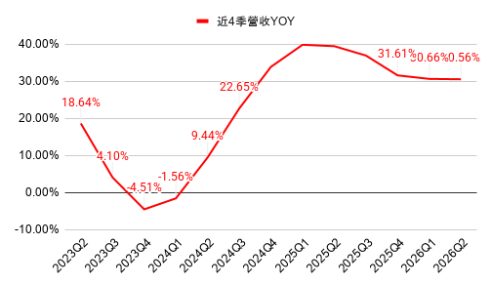
 | 近4季累積EPS | 去年近4季累積EPS | 近4季EPS累積YOY
預估 | 98.11 | 61.20 | +60.3%
115.2Q | 86.28 | 56.31 | +53.2%
115.1Q | 74.39 | 50.51 | +47.3%
114.4Q | 66.26 | 45.26 | +46.4%
114.3Q | 61.20 | 40.02 | +52.9%
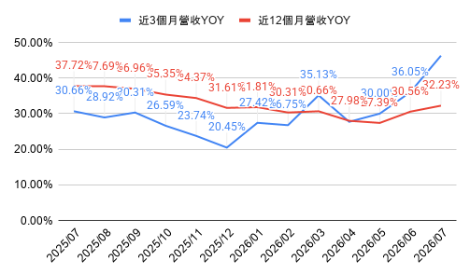
 | 營業現金流
2026Q1 | 698,976,265
2025Q4 | 725,508,787
2025Q3 | 426,829,081
2025Q2 | 497,064,085
2025Q1 | 625,573,672
2024Q4 | 620,205,283
2024Q3 | 391,992,467
2024Q2 | 377,668,210
2024Q1 | 436,311,108
2023Q4 | 394,829,347
2023Q3 | 294,645,276
2023Q2 | 167,247,979
2023Q1 | 385,244,745
3.66% | 預估毛利 | 平均4季營業費 | 預估營業利益
10檔ETF持股 | 949,937 | 92236 | 857,701
預估殖利率
1.42% | 業外收益預估
 | 預估營業利益 | 業外收支(季均) | 預估稅前淨利 |  | 預估稅後淨利(季均)
Beta值 | 857,701 | 44,202 | 901,902 |  | 758,821
1.1 |  | 4.90% |  |  | 84.14%
 | EPS計算
標準差 | 近季母公司稅後 | 估母公司稅後 | 近一季EPS | 預估季EPS | 估EPS季成長率 | 預估盈餘成長率 | 估年殖利率 | 估總報酬PE
2.08% | 706,561.9 | 758,905.2 | 27.25 | 29.27 | 7.41% | 35.69% | 1.70% | 1.83
平均殖利率 | 非控制權益(季均) | -84 |  |  |  |  | 停止融卷期間 | 115/09/10 ~ 115/09/15
1.12% | 年度 | 2022 | 2023 | 2024 | 2025 | 2026 | 2027預估
平均配息率 | 現金股利 | 11.0 | 13.0 | 17.0 | 22.1 | - | 34.12 | 預估現金股利
34.78% | 現金股利發放率 | 28.1 | 40.2 | 37.6 | 33.2 | - | 34.78% | 預估發放率
 |  | 1.86% | 1.43% | 1.60% | 0.98% | - | 1.42% | 預估殖利率
 | EPS | 去年EPS | YOY
115.2Q | 27 | 15 | 1
115.1Q | 22 | 14 | 1
114.4Q | 20 | 14 | 0
114.3Q | 17 | 13 | 0
114.2Q | 15 | 10 | 1
114.1Q | 14 | 9 | 1
113.4Q | 14 | 9 | 1
113.3Q | 13 | 8 | 1
113.2Q | 10 | 7 | 0
113.1Q | 9 | 8 | 0
112.4Q | 9 | 11 | 0
112.3Q | 8 | 11 | 0
112.2Q | 7 | 9 | 0
 | 近4季EPS YOY
115.2Q | +53.2%
115.1Q | +47.3%
114.4Q | +46.4%
114.3Q | +52.9%
114.2Q | +58.1%
114.1Q | +52.8%
113.4Q | +40.0%
113.3Q | +15.9%
113.2Q | -4.4%
113.1Q | -16.0%
112.4Q | -17.5%
112.3Q | +1.0%
112.2Q | +26.6%
 | 現金股利 | 現金殖利率
2022 | 10.97 | 1.86%
2023 | 13.00 | 1.43%
2024 | 17.04 | 1.60%
2025 | 22.10 | 0.98%
2026 | 0.00 | 0.00%
2027預估 | 34.12 | 1.42%
 | 毛利率 | -3倍標準差 | -2倍標準差 | -1倍標準差 | 5年標準差 | 1倍標準差 | 2倍標準差 | 3倍標準差
115.2Q | 67.7% | 43.5% | 48.1% | 52.8% | 57.4% | 62.0% | 66.6% | 71.3%
115.1Q | 66.3% | 43.5% | 48.1% | 52.8% | 57.4% | 62.0% | 66.6% | 71.3%
114.4Q | 62.3% | 43.5% | 48.1% | 52.8% | 57.4% | 62.0% | 66.6% | 71.3%
114.3Q | 59.5% | 43.5% | 48.1% | 52.8% | 57.4% | 62.0% | 66.6% | 71.3%
114.2Q | 58.6% | 43.5% | 48.1% | 52.8% | 57.4% | 62.0% | 66.6% | 71.3%
114.1Q | 58.8% | 43.5% | 48.1% | 52.8% | 57.4% | 62.0% | 66.6% | 71.3%
113.4Q | 59.0% | 43.5% | 48.1% | 52.8% | 57.4% | 62.0% | 66.6% | 71.3%
113.3Q | 57.8% | 43.5% | 48.1% | 52.8% | 57.4% | 62.0% | 66.6% | 71.3%
113.2Q | 53.2% | 43.5% | 48.1% | 52.8% | 57.4% | 62.0% | 66.6% | 71.3%
113.1Q | 53.1% | 43.5% | 48.1% | 52.8% | 57.4% | 62.0% | 66.6% | 71.3%
112.4Q | 53.0% | 43.5% | 48.1% | 52.8% | 57.4% | 62.0% | 66.6% | 71.3%
112.3Q | 54.3% | 43.5% | 48.1% | 52.8% | 57.4% | 62.0% | 66.6% | 71.3%
112.2Q | 54.1% | 43.5% | 48.1% | 52.8% | 57.4% | 62.0% | 66.6% | 71.3%
112.1Q | 56.3% | 43.5% | 48.1% | 52.8% | 57.4% | 62.0% | 66.6% | 71.3%
111.4Q | 62.2% | 43.5% | 48.1% | 52.8% | 57.4% | 62.0% | 66.6% | 71.3%
111.3Q | 60.4% | 43.5% | 48.1% | 52.8% | 57.4% | 62.0% | 66.6% | 71.3%
111.2Q | 59.1% | 43.5% | 48.1% | 52.8% | 57.4% | 62.0% | 66.6% | 71.3%
111.1Q | 55.6% | 43.5% | 48.1% | 52.8% | 57.4% | 62.0% | 66.6% | 71.3%
110.4Q | 52.7% | 43.5% | 48.1% | 52.8% | 57.4% | 62.0% | 66.6% | 71.3%
110.3Q | 51.3% | 43.5% | 48.1% | 52.8% | 57.4% | 62.0% | 66.6% | 71.3%
110.2Q | 50.0% | 43.5% | 48.1% | 52.8% | 57.4% | 62.0% | 66.6% | 71.3%
晶圓-5奈米30.98%、晶圓-3奈米20.85%、其他14.08%、晶圓-7奈米12.06%、晶圓-28奈米5.91%、晶圓-16奈米5.66%、晶圓-65奈米3.16%、晶圓-40及45奈米2.51%、晶圓-0.15及0.18微米2.32%、晶圓-0.11及0.13微米1.28%、晶圓-90奈米0.56%、晶圓-0.25微米以上0.51%、晶圓-20奈米0.11% (2025年)
 |  |  |  |  |  |  |  |  | 股利
 |  |  |  |  |  |  |  |  | 30.00
現有 | 114.3Q | 114.4Q | 115.1Q | 115.2Q | EPS | 目前本益比 | 股價 | 空間 | 殖利率
 | 17.44 | 19.51 | 22.08 | 27.25 | 86.28 | 27.76 | 2395.00 | 0.00% | 1.25%
業外占比 | 4.70%
稅率(%) | 85.99% |  |  |  |  | 估本益成長比(PEG) | 預估盈餘成長率 |  | 近1年盈餘成長率
毛利率 | 59.45% |  |  |  |  | 0.57 | 35.69% |  | 60.31%
研發費用/營收 | 6.44% | 6.20% | 5.97% | 5.76%
 |  |  |  |  |  | 營收發布剩19天 | 財報發布剩65天 | 除息日 | 115/09/16
股淨比 | 高本益比 | 中位數本益比 | 低本益比 | 目前本益比 | 預估成長
9.59 | 40.81 | 23.11 | 5.41 | 27.76 |  |  |  |  | 預估股利
 |  |  |  |  |  |  |  |  | 34.12
預估 | 114.4Q | 115.1Q | 115.2Q | 預估 | 預估EPS | 預估本益比 | 目前PE預估股價 | 空間 | 預估殖利率
 | 19.51 | 22.08 | 27.25 | 29.27 | 98.11 | 24.41 | 2723.35 | 13.71% | 1.42%
 | 存貨週轉率 | -3倍標準差 | -2倍標準差 | -1倍標準差 | 5年標準差 | 1倍標準差 | 2倍標準差 | 3倍標準差
2026Q1 | 1.28 | 0.83 | 0.94 | 1.04 | 1.15 | 1.26 | 1.36 | 1.47
2025Q4 | 1.37 | 0.83 | 0.94 | 1.04 | 1.15 | 1.26 | 1.36 | 1.47
2025Q3 | 1.35 | 0.83 | 0.94 | 1.04 | 1.15 | 1.26 | 1.36 | 1.47
2025Q2 | 1.29 | 0.83 | 0.94 | 1.04 | 1.15 | 1.26 | 1.36 | 1.47
2025Q1 | 1.19 | 0.83 | 0.94 | 1.04 | 1.15 | 1.26 | 1.36 | 1.47
2024Q4 | 1.23 | 0.83 | 0.94 | 1.04 | 1.15 | 1.26 | 1.36 | 1.47
2024Q3 | 1.13 | 0.83 | 0.94 | 1.04 | 1.15 | 1.26 | 1.36 | 1.47
2024Q2 | 1.17 | 0.83 | 0.94 | 1.04 | 1.15 | 1.26 | 1.36 | 1.47
2024Q1 | 1.07 | 0.83 | 0.94 | 1.04 | 1.15 | 1.26 | 1.36 | 1.47
2023Q4 | 1.15 | 0.83 | 0.94 | 1.04 | 1.15 | 1.26 | 1.36 | 1.47
2023Q3 | 1.01 | 0.83 | 0.94 | 1.04 | 1.15 | 1.26 | 1.36 | 1.47
2023Q2 | 0.98 | 0.83 | 0.94 | 1.04 | 1.15 | 1.26 | 1.36 | 1.47
2023Q1 | 1.02 | 0.83 | 0.94 | 1.04 | 1.15 | 1.26 | 1.36 | 1.47
2022Q4 | 1.08 | 0.83 | 0.94 | 1.04 | 1.15 | 1.26 | 1.36 | 1.47
2022Q3 | 1.11 | 0.83 | 0.94 | 1.04 | 1.15 | 1.26 | 1.36 | 1.47
2022Q2 | 1.05 | 0.83 | 0.94 | 1.04 | 1.15 | 1.26 | 1.36 | 1.47
2022Q1 | 1.11 | 0.83 | 0.94 | 1.04 | 1.15 | 1.26 | 1.36 | 1.47
2021Q4 | 1.11 | 0.83 | 0.94 | 1.04 | 1.15 | 1.26 | 1.36 | 1.47
2021Q3 | 1.14 | 0.83 | 0.94 | 1.04 | 1.15 | 1.26 | 1.36 | 1.47
2021Q2 | 1.14 | 0.83 | 0.94 | 1.04 | 1.15 | 1.26 | 1.36 | 1.47
2021Q1
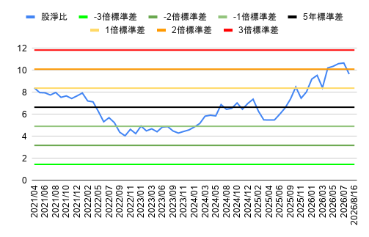
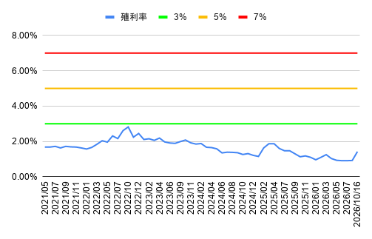
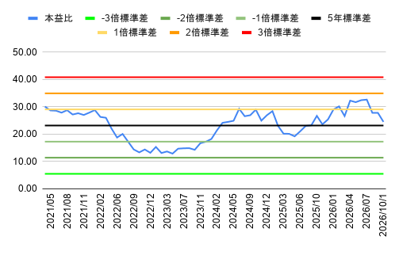
業外占比 | 4.64% | 4.19% | 11.11% | 4.90% | 年化EPS(季×4) | 對應本益比 | 年化推估股價 | 空間
稅率(%) | 85.32% | 83.28% | 81.95% | 84.14% | 117.07 | 20.46 | 3249.82 | 35.69%
毛利率 | 62.33% | 66.25% | 67.72% | 67.72%
 | 新聞 | 🔍 Google 新聞 |  | 河流圖 | 📈 CMoney 河流圖 |  | 合約負債－流動 | 📊 富邦-合約負債 |  |  | +1 | +2 | +3
 | 網站 | 🌐 公司官網 |  | 河流圖 | 📈 Goodinfo 週K河流圖 |  |  |  |  |  | 34.1 | 47.7 | 49.8
 |  |  |  |  |  |  |  |  |  |  |  |  |  |  |  |  |  | 股息 |  |  | 月增率MOM
 |  |  |  |  |  |  |  |  |  |  |  |  |  |  |  |  |  | 19.57 | 近三年 |  | 5.60% | 當月
 |  |  |  |  |  |  |  |  |  |  |  |  |  |  |  |  |  | - | 近年 |  | 6.20% | 上月
 |  |  |  |  |  |  |  |  |  |  |  |  |  |  |  |  |  | 34.12 | 預估 |  | 1.50% | 前月
 |  |  |  |  |  |  |  |  |  |  |  |  |  |  |  |  |  | 26.84 | 平均股息 |  | 4.43% | 平均月增率MOM
 |  |  |  |  |  |  |  |  |  |  |  |  |  |  |  |  |  | 1.12% | 平均殖利率

 |  |  |  |  |  |  |  |  |  |  |  |  |  |  |  |  |  | 券商名稱 | 買超 | 均價 |  |  | 券商名稱 | 賣超 | 均價
 |  |  |  |  |  |  |  |  |  |  |  |  |  |  |  |  |  | 港商麥格理 | 1,810 | 2425.79 |  |  | 台灣摩根士丹利 | -1,332 | 2416.31
 |  |  |  |  |  |  |  |  |  |  |  |  |  |  |  |  |  | 國泰 | 757 | 2420 |  |  | 美商高盛 | -1,064 | 2413.21
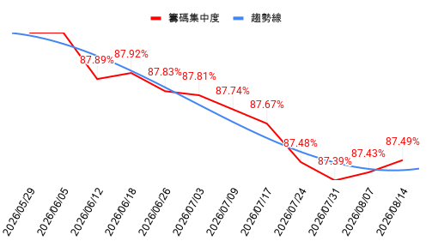
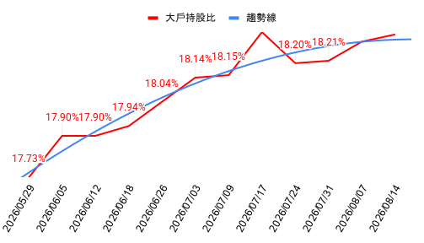
 |  |  |  |  |  |  |  |  |  |  |  |  |  |  |  |  |  | 中國信託 | 490 | 2421.51 |  |  | 法銀巴黎 | -918 | 2405.95
 |  |  |  |  |  |  |  |  |  |  |  |  |  |  |  |  |  | 新加坡商瑞銀 | 402 | 2414.16 |  |  | 永豐金 | -908 | 2422.69
 |  |  |  |  |  |  |  |  |  |  |  |  |  |  |  |  |  | 群益金鼎-北高雄 | 203 | 2395.37 |  |  | 元大 | -841 | 2416.38

 | 投信近月持股比
2026-08-14 | 3.66%
2026-08-13 | 3.67%
2026-08-12 | 3.66%
2026-08-11 | 3.66%
2026-08-10 | 3.66%
2026-08-07 | 3.66%
2026-08-06 | 3.66%
2026-08-05 | 3.66%
2026-08-04 | 3.66%
2026-08-03 | 3.66%
2026-07-31 | 3.66%
2026-07-30 | 3.63%
2026-07-29 | 3.63%
2026-07-28 | 3.62%
2026-07-27 | 3.62%
2026-07-24 | 3.62%
2026-07-23 | 3.62%
2026-07-22 | 3.62%
2026-07-21 | 3.61%
2026-07-20 | 3.61%
2026-07-17 | 3.37%
2026-07-16 | 3.37%
2026-07-15 | 3.36%
2026-07-14 | 3.37%
2026-07-13 | 3.36%
2026-07-09 | 3.36%
2026-07-08 | 3.36%
2026-07-07 | 3.35%
2026-07-06 | 3.35%
2026-07-03 | 3.35%
2026-08-17 | 上市成值排行 |  | 上櫃成值排行 |  | 2026-08-17 | 上市週轉率排行 |  |  | 上櫃週轉率排行 |  |  |  |  |  |  | 標準差
1 | 2408 南亞科 | -0.39% | 8299 群聯 | -8.77% | 1 | 8039 台虹 | 9.22% | 21.21% | 4541 晟田 | 1.79% | 26.09% |  |  |  |  | 5.90
2 | 2330 台積電 | -1.64% | 8358 金居 | 1.78% | 2 | 6155 鈞寶 | 0.31% | 15.94% | 3441 聯一光 | -1.41% | 25.24% |  |  |  | 請手動排序(Z到A) |  |  | 近1年EPS成長率 | 近3年平均EPS成長率 | 近4年平均EPS成長率
3 | 2327 國巨* | -6.04% | 6488 環球晶 | -1.46% | 3 | 2359 所羅門 | 1.59% | 15.33% | 3490 單井 | 7.60% | 23.18% |  |  |  | 近年相對本益比 |  | 預估股價 | 60.31% | 43.03% | 32.52%
4 | 2454 聯發科 | -0.36% | 6182 合晶 | -1.33% | 4 | 6243 迅杰 | 6.61% | 11.55% | 5475 德宏 | 4.60% | 21.90% |  |  |  | 40.81 | 高本益比 | 4003.41 | 本益比 |  | 標準差倍數
5 | 2344 華邦電 | 3.67% | 3374 精材 | 0.00% | 5 | 6770 力積電 | 4.67% | 11.32% | 4939 亞電 | -3.91% | 20.28% |  |  |  | 34.91 |  | 3424.62 | 40.81 | 3倍標準差
6 | 6770 力積電 | 4.67% | 6187 萬潤 | 0.39% | 6 | 3605 宏致 | -0.38% | 10.77% | 6182 合晶 | -1.33% | 19.80% |  |  |  | 29.01 |  | 2845.83 | 34.91 | 2倍標準差
7 | 1303 南亞 | 9.79% | 6274 台燿 | 4.69% | 7 | 2375 凱美 | -6.45% | 10.62% | 8358 金居 | 1.78% | 17.87% |  |  |  | 23.11 | 中位數本益比 | 2267.04 | 29.01 | 1倍標準差
8 | 4958 臻鼎-KY | 2.51% | 3105 穩懋 | -2.33% | 8 | 8261 富鼎 | -8.42% | 10.29% | 6538 倉和 | 3.66% | 14.93% |  |  |  | 27.76 | 目前本益比 | 2723.35 | 24.41 | 預估本益比 | 0.22
 | 董監持股
2026-08-14 | 6.5%
2026-08-07 | 6.5%
2026-07-31 | 6.5%
2026-07-24 | 6.5%
2026-07-17 | 6.5%
2026-07-09 | 6.5%
2026-07-03 | 6.5%
2026-06-26 | 6.5%
2026-06-18 | 6.5%
2026-06-12 | 6.5%
2026-06-05 | 6.5%
2026-05-29 | 6.5%
2026-05-22 | 6.5%
2026-05-15 | 6.5%
2026-05-08 | 6.5%
2026-04-30 | 6.5%
2026-04-24 | 6.5%
2026-04-17 | 6.5%
2026-04-10 | 6.5%
2026-04-02 | 6.5%
2026-03-27 | 6.5%
2026-03-20 | 6.5%
2026-03-13 | 6.5%
2026-03-06 | 6.5%
2026-02-26 | 6.5%
2026-02-13 | 6.5%
2026-02-06 | 6.5%
2026-01-30 | 6.5%
2026-01-23 | 6.5%
2026-01-16 | 6.5%
2026-01-09 | 6.5%
2026-01-02 | 6.5%
2025-12-26 | 6.5%
2025-12-19 | 6.5%
2025-12-12 | 6.5%
2025-12-05 | 6.5%
9 | 8046 南電 | 7.41% | 5274 信驊 | 1.14% | 9 | 8033 雷虎 | 9.81% | 10.26% | 00989B台新美國非投等債 | -0.19% | 12.95% |  |  |  | 24.41 | 預估本益比 | 2395.00 | 27.76 | 目前本益比 | 0.79
10 | 2308 台達電 | 0.00% | 5483 中美晶 | 0.27% | 10 | 2492 華新科 | -4.42% | 10.17% | 00859B群益0-1年美債 | -0.46% | 12.81% |  |  |  | 17.21 |  | 1688.24 | 23.11 | 平均本益比 | 0
11 | 3017 奇鋐 | 1.09% | 5475 德宏 | 4.60% | 11 | 00657K國泰日經225+U | 0.20% | 10.00% | 6265 方土昶 | 6.11% | 12.67% |  |  |  | 11.31 |  | 1109.45 | 17.21 | -1倍標準差
12 | 3231 緯創 | -1.78% | 5289 宜鼎 | -3.91% | 12 | 2465 麗臺 | -8.67% | 9.46% | 00847B中信美國市政債 | -0.48% | 12.15% |  |  |  | 5.41 | 低本益比 | 530.66 | 11.31 | -2倍標準差
13 | 2383 台光電 | 8.35% | 3260 威剛 | -1.71% | 13 | 2324 仁寶 | 9.92% | 9.13% | 6173 信昌電 | -6.04% | 11.16% |  |  |  |  |  |  | 5.41 | -3倍標準差
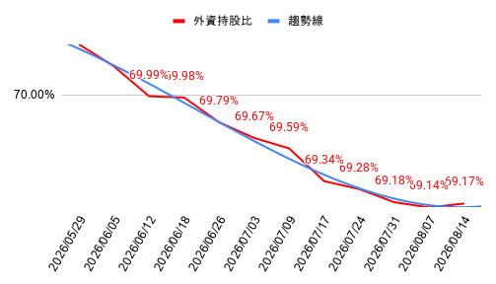
14 | 2324 仁寶 | 9.92% | 6173 信昌電 | -6.04% | 14 | 2634 漢翔 | 9.97% | 8.43% | 3498 陽程 | 9.72% | 10.33%
15 | 6669 緯穎 | 6.01% | 5347 世界 | -1.53% | 15 | 2484 希華 | -4.08% | 8.36% | 3624 光頡 | -5.89% | 9.59%
16 | 2357 華碩 | 6.30% | 3081 聯亞 | -4.69% | 16 | 00686R群益臺灣加權反1 | 0.00% | 8.34% | 5371 中光電 | 4.40% | 9.42%
17 | 3661 世芯-KY | 0.48% | 3491 昇達科 | 2.23% | 17 | 00961 FT臺灣永續高息 | 0.98% | 8.15% | 5328 華容 | -2.33% | 8.66%
18 | 2492 華新科 | -4.42% | 6147 頎邦 | -4.26% | 18 | 1810 和成 | 9.98% | 8.05% | 2061 風青 | -9.95% | 8.46%
19 | 3443 創意 | -1.35% | 5371 中光電 | 4.40% | 19 | 6672 騰輝電子-KY | 2.08% | 7.71% | 8299 群聯 | -8.77% | 7.52%
20 | 8039 台虹 | 9.22% | 8069 元太 | -3.22% | 20 | 00668 國泰美國道瓊 | -0.16% | 7.50% | 6840 東研信超 | 7.14% | 7.51% |  |  |  |  | 每股淨值(元)
21 | 2382 廣達 | 0.77% | 6223 旺矽 | -0.85% | 21 | 8222 寶一 | 4.42% | 7.15% | 6727 亞泰金屬 | 9.92% | 7.24% |  |  |  |  | 249.67
22 | 2303 聯電 | -2.81% | 3211 順達 | -3.81% | 22 | 6753 龍德造船 | 9.72% | 6.95% | 009825聯邦美國金融創新 | 1.39% | 6.87%
23 | 2317 鴻海 | -0.95% | 3529 力旺 | -1.67% | 23 | 8271 宇瞻 | 1.53% | 6.86% | 6716 應廣 | 5.11% | 6.87%
24 | 2337 旺宏 | 0.37% | 6510 精測 | 6.03% | 24 | 4989 榮科 | -6.49% | 6.75% | 3374 精材 | 0.00% | 6.83%
25 | 3481 群創 | 1.42% | 3324 雙鴻 | -2.42% | 25 | 8996 高力 | -0.39% | 6.63% | 3287 廣寰科 | 5.04% | 6.41%
 | 股票佔ETF比例
ETF0052 富邦台灣科技指數基金 | 63.41%
ETF006208 富邦台灣釆吉50基金 | 57.39%
ETF0050 元大台灣卓越50基金 | 57.37%
ETF00692 富邦臺灣公司治理100基金 | 56.24%
ETF006203 元大摩臺基金 | 54.89%
ETF0057 富邦台灣ETF傘型基金之富邦台灣摩根指數股票型基金 | 54.85%
ETF0053 元大台灣電子科技基金 | 49.74%
ETF009809 富邦台灣淨零轉型ESG50ETF基金 | 42.76%
ETF00904 台新臺灣全市場半導體精選30ETF基金 | 41.56%
ETF009803 玉山臺灣市值動能50ETF基金 | 41.14%
 | 高本益比 |  |  | 中位數本益比 |  |  | 低本益比
預估 | 4,003 | 3,425 | 2,846 | 2,267 | 1,688 | 1,109 | 531
115.2Q | 3,521 | 3,012 | 2,503 | 1,994 | 1,485 | 976 | 467
115.1Q | 3,036 | 2,597 | 2,158 | 1,719 | 1,280 | 841 | 402
114.4Q | 2,704 | 2,313 | 1,922 | 1,531 | 1,140 | 749 | 358
114.3Q | 2,497 | 2,136 | 1,775 | 1,414 | 1,053 | 692 | 331
26 | 3711 日月光投控 | -1.60% | 4979 華星光 | -7.45% | 26 | 2399 映泰 | 3.49% | 6.43% | 6432 今展科 | -7.95% | 6.28%
27 | 3037 欣興 | 2.00% | 6584 南俊國際 | 1.34% | 27 | 4916 事欣科 | 4.43% | 6.19% | 7584 樂意 | 0.94% | 6.18%
28 | 2368 金像電 | 0.50% | 6683 雍智科技 | -1.79% | 28 | 00632R元大台灣50反1 | 0.60% | 6.00% | 4127 天良 | 0.36% | 6.17%
29 | 00981A主動統一台股增長 | 0.90% | 3363 上詮 | -2.33% | 29 | 00984D主動聯博全球非投 | -0.30% | 5.86% | 00860B群益1-5Y投資級債 | -0.41% | 5.88%
30 | 0050 元大台灣50 | -0.28% | 5351 鈺創 | 3.10% | 30 | 00715L期街口布蘭特正2 | -3.44% | 5.75% | 4760 勤凱 | -7.77% | 5.72% |  |  |  |  |  |  | 近一季稅後 |  |  | 填息率
31 | 3008 大立光 | -1.07% | 3131 弘塑 | -3.80% | 31 | 8150 南茂 | -1.08% | 5.68% | 3693 營邦 | -2.90% | 5.57% |  |  |  |  |  |  |  |  |  | 毛利率年
32 | 3533 嘉澤 | -4.97% | 3264 欣銓 | -2.17% | 32 | 4958 臻鼎-KY | 2.51% | 5.65% | 8096 擎亞 | -7.17% | 5.54% |  |  |  |  |  |  |  |  |  | 盈利率年
33 | 8996 高力 | -0.39% | 3693 營邦 | -2.90% | 33 | 00643K群益深証中小+R | -0.74% | 5.58% | 00988B玉山嚴選非投債 | -0.10% | 5.35% |  |  |  |  |  |  |  |  |  | 長短期
34 | 2345 智邦 | 1.32% | 4541 晟田 | 1.79% | 34 | 00676R富邦臺灣加權反1 | 0.55% | 5.49% | 5439 高技 | -1.20% | 5.25% |  |  |  |  |  |  |  |  |  | 進四記營業利益 年
35 | 00631L元大台灣50正2 | -1.65% | 5904 寶雅* | -3.42% | 35 | 4967 十銓 | -1.96% | 5.48% | 8383 千附 | 6.07% | 5.23% |  |  |  |  |  |  |  |  |  | 股息增
36 | 3653 健策 | 4.75% | 4939 亞電 | -3.91% | 36 | 2483 百容 | -4.87% | 5.41% | 4510 高鋒 | 1.64% | 5.22%
37 | 6446 藥華藥 | 3.81% | 5439 高技 | -1.20% | 37 | 2344 華邦電 | 3.67% | 5.36% | 6419 京晨科 | 0.30% | 5.15%
38 | 2301 光寶科 | -0.93% | 5536 聖暉* | 2.44% | 38 | 00708L期元大S＆P黃金正2 | -4.19% | 5.14% | 6259 百徽 | 4.53% | 5.08%
39 | 2376 技嘉 | 1.02% | 3357 臺慶科 | -9.86% | 39 | 2478 大毅 | -1.54% | 4.97% | 00980T平衡凱基美國TOP | 0.42% | 4.84%
40 | 2313 華通 | 1.65% | 6538 倉和 | 3.66% | 40 | 2305 全友 | -3.93% | 4.95% | 8043 蜜望實 | -5.19% | 4.78%
41 | 2634 漢翔 | 9.97% | 3362 先進光 | -4.97% | 41 | 3094 聯傑 | -2.71% | 4.91% | 6187 萬潤 | 0.39% | 4.77%
42 | 3532 台勝科 | 3.79% | 3624 光頡 | -5.89% | 42 | 2332 友訊 | -0.22% | 4.88% | 6829 千附精密 | 9.91% | 4.76%
43 | 00881 國泰台灣科技龍頭 | -0.36% | 5328 華容 | -2.33% | 43 | 6834 天二科技 | -6.05% | 4.86% | 6761 穩得 | 2.22% | 4.64%
44 | 2449 京元電子 | -2.56% | 3498 陽程 | 9.72% | 44 | 00962 台新AI優息動能 | 0.06% | 4.77% | 4973 廣穎 | -2.45% | 4.56%
45 | 6515 穎崴 | 0.07% | 8096 擎亞 | -7.17% | 45 | 2337 旺宏 | 0.37% | 4.75% | 6683 雍智科技 | -1.79% | 4.53%
46 | 2359 所羅門 | 1.59% | 1785 光洋科 | -4.13% | 46 | 00678 群益那斯達克生技 | -1.23% | 4.70% | 1336 台翰 | 9.97% | 4.50%
47 | 2356 英業達 | 1.60% | 3293 鈊象 | -1.57% | 47 | 2464 盟立 | -2.04% | 4.62% | 3211 順達 | -3.81% | 4.49%
48 | 6239 力成 | -1.77% | 6265 方土昶 | 6.11% | 48 | 00410A主動永豐科技趨勢 | 1.06% | 4.48% | 3430 奇鈦科 | -0.84% | 4.47%
49 | 7769 鴻勁 | -2.66% | 3163 波若威 | -2.09% | 49 | 3090 日電貿 | -0.29% | 4.48% | 3357 臺慶科 | -9.86% | 4.45%
50 | 6442 光聖 | -0.32% | 3441 聯一光 | -1.41% | 50 | 009826貝萊德世界股票 | -0.10% | 4.43% | 6174 安�� | -6.74% | 4.30%

 |  |  |  |  |  |  |  |  |  |  |  | 1402741.632

 |  |  |  |  |  |  |  |  |  |  |  |  |  | 1402741.632

